Backlog
PRIORIDAD | TEMA (NEGOCIO O TECNICO) | REQUERIMIENTO | CRITERIOS DE ACEPTACIÓN DEL REQUERIMIENTO | Fecha estimada | PESO DESARROLLO | PESO PRUEBAS | ESTADO
1 | Levantameinto de Requerimientos | Crear mapa de posbles flujos dentro del formulario según las opciones escogidas. | Crear mapa de fujo | 2019-02-13 | 2.0 | 0.0 | RESUELTA
2 | Crear Prototipo | Crear protitpo donde se identifique el fliujo de las pantallas asi como el estilo | Prototipo | 2019-03-01 | 5.0 | 0.0 | RESUELTA
1 | Base de Datos | Crear modelo Entidad relación | Anexo del digrama entidad relación con los componentes requeridos | 2019-03-08 | 3.0 | 0.0 | ASIGNADA
2 | Aplicativo Web | Crear estructura HTML (Basica) | Formulario web estatico con todas las opciones disponibles basado en punto anterior | 2019-03-15 | 13.0 | 3.0 | ASIGNADA
4 | Aplicativo Web | Crear capa de logica de negocio donde se calculen las prestaciones sociales según el flujo tomados y los campos a tomar en cuenta | Calcula de manera adecuada las prestaciones sociales según todas las casuisticas otorgadas por el cliente (por listar) | 2019-03-22 | 20.0 | 5.0 | ASIGNADA
5 | Aplicativo Web | Crear hoja de estilos y colores | El formulario se presenta de manera ordenada (usuabilidad), con los colores adecuados según paleta de coleres del aplicativo | 2019-03-29 | 5.0 | 2 | ASIGNADA
6 | Servicios | Crear servicio Rest-API en rails que permita guardar la información del formulario | Permite guardar la información en BD según servicio web REST-API | 2019-04-12 | 10.0 | 2 | ASIGNADA
7 | Aplicativo Web | Consumir servicicio Rest -Api desde el formulario | Consume el servicio rest api | 2019-04-12 | 2.0 | 1 | ASIGNADA
8 | Aplicativo Web | Generar Calculos finales para presentación de resumen de liquidación | Se lista el resumen final de la liquidación | 2019-04-19 | 2.0 | 1.0 | ASIGNADA
8 | Aplicativo Web | Enviar correo electronico según los datos ingresados en panatalla | Envio de correo electronico al usuario que diliencia el formulario | 2019-04-26 | 2.0 | 1.0 | ASIGNADA
9 | Aplicativo Movil | Crear base del aplicativo movil con toda su estructura de carpetas, importando las librerias y demas pugins requeridos | Ambiente de desarrollo listo apra aplicativo movil | 2019-04-29 | 1.0 | 0 | ASIGNADA
10 | Aplicativo Movil | Crear estructura HTML (Basica) | Formulario web estatico con todas las opciones disponibles basado en punto anterior | 2019-05-03 | 2.0 | 1.0 | ASIGNADA
11 | Aplicativo Movil | Crear capa de logica de negocio donde se calculen las prestaciones sociales según el flujo tomados y los campos a tomar en cuenta | Calcula de manera adecuada las prestaciones sociales según todas las casuisticas otorgadas por el cliente (por listar) | 2019-05-10 | 20.0 | 5.0 | ASIGNADA
12 | Aplicativo Movil | Crear hoja de estilos y colores | El formulario se presenta de manera ordenada (usuabilidad), con los colores adecuados según paleta de coleres del aplicativo | 2019-05-17 | 5.0 | 2 | ASIGNADA
13 | Aplicativo Movil | Consumir servicicio Rest -Api de noticias y capsulas informativas (crear provider) | Se consulta de manera adecuada el servisio rest api | 2019-05-24 | 2.0 | 1 | ASIGNADA
15 | Aplicativo Movil | Generar compilado de aplciacion para android (archivo .apk) | Compilar y generar aplicativo para android teniendo en cuenta los recursos requeridos (icons,splash) | 2019-05-25 | 3.0 | 2 | ASIGNADA
16 | Aplicativo Web | Generar e instalar aplicativo web en dominio dispuesto por la universidad | Compilar,generar e instalar aplicativo web | 2019-05-30 | 3.0 | 2 | ASIGNADA
17 | Dcumentación | Generar documentación basica del proyecto asi como la presentación d ela misma | Llenar formularios y crear docuemntación requerida por el proyecto | 2018-04-27 | 4.0 | 0.0 | ASIGNADA
18 | Presentación ante cliente pruebas finales y cierre | Realizar presentación al cliente realizar pruebas y dar cierre al proyecto | Realizar presentación al cliente realizar pruebas y dar cierre al proyecto | 2019-05-30 | 3.0 | 0.0 | ASIGNADA
19 | Presentación ante Jurado | Presentar ante Jurado docuemntación y aplicativo en funcionamiento en producción | Presentar ante Jurado docuemntación y aplicativo en funcionamiento en producción | 2019-06-03 | 2.0 | 0.0 | ASIGNADA

 |  |  | 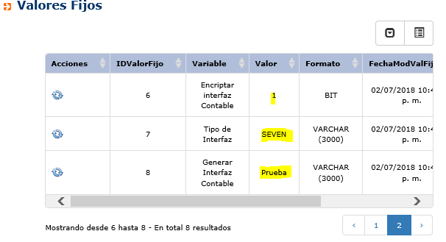
 |  |  | 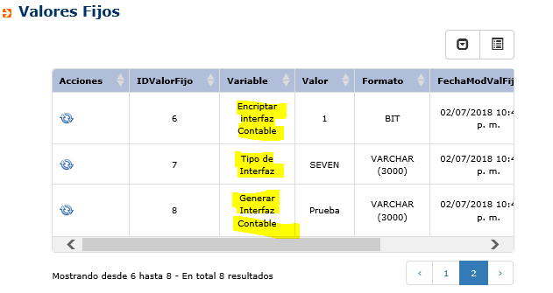
 |  |  | 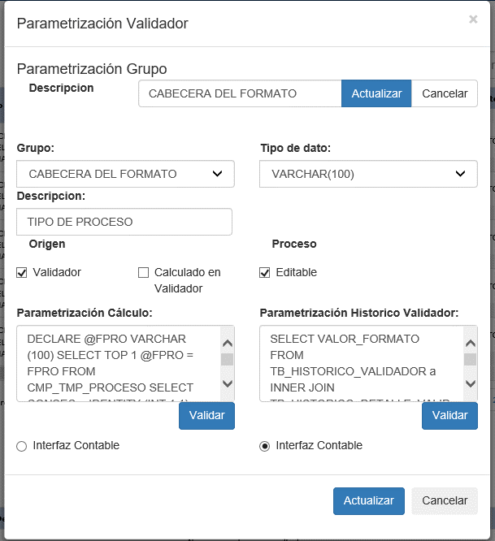
 |  |  | 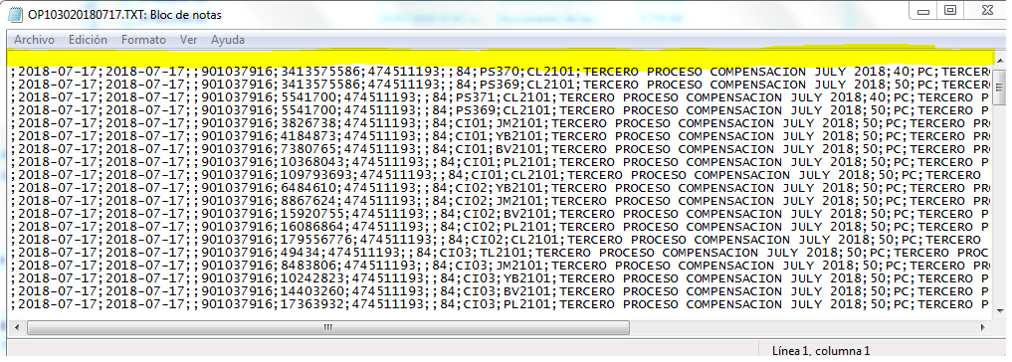

RC- Burndown Chart - S1
BURNDOWN CHART SICOM - sprint 10
 | Puntos | Terminados
1 | 0.0
2 | 0.0
3 | 0.0
4 | 0.0
5 | 0.0
6 | 0.0
7 | 0.0
8 | 0.0
EFICIENCIA SPRINT
Dias | Puntos | Terminados | Fechas | Requerimiento
0 | 0.0 |  | 2018-10-30
1 | 0.0 |  | 2018-10-31
2 | 0.0 |  | 2018-11-01
3 | 0.0 |  | 2018-11-02
4 | 0.0 |  | 2018-11-06
5 | 0.0 |  | 2018-11-07
6 | 0.0 |  | 2018-11-08
7 | 0.0 |  | 2018-11-09
8 | 0.0 |  | 2018-11-13

TIEMPO DEL SPRINT

Cumplido | #DIV/0!
No Cumplido | #DIV/0!

Tiempo Corrido | #DIV/0!
Tiempo Restante | #DIV/0!

